分析レポート
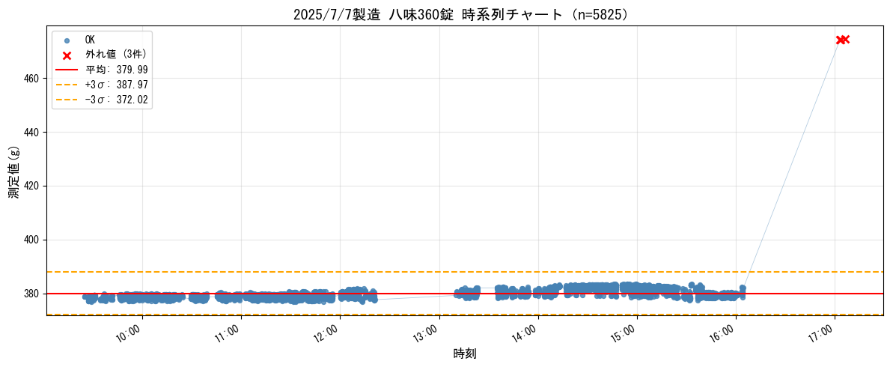
2025/7/7製造 八味360錠 ロット1 分析レポート |  | 2026年04月29日

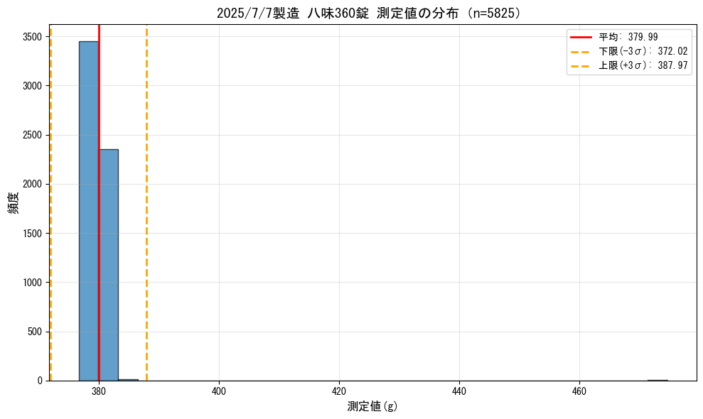
■ 基本統計
全数 | 5995
OK数 | 5825
NG数 | 170
不良率 (%) | 2.84

平均 (g) | 380.0
標準偏差 (g) | 2.657
OKデータ件数 | 5825
Max (g) | 474.6
Min (g) | 376.7
下限 −3σ (g) | 372.0
上限 +3σ (g) | 388.0

95% CI 下限 (g) | 379.9
95% CI 上限 (g) | 380.1
外れ値件数 | 3

■ ランクコード集計
内容 | 件数
OK | 5825
過量 | 90
軽量 | 66
２個乗り | 14

■ 時系列チャート

